상품제안서
플라잉쿡 감성 삽그리들 사이즈 M(3인) | 상품코드: F22076

 |  |  |  |  |  |  | 02-412-0044 | www.easy1.co.kr
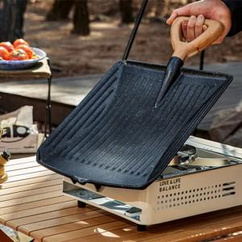

【상세/제작정보】

【인쇄/포장옵션】 | 레이저, 스티커 / 포장지포장

【공급단가】 | 수량 | 20~ | 50~ | 100~ | 300~ | 500~
*VAT별도 | 단가 | 41,110원 | 39,590원 | 38,060원 | 36,540원 | 35,630원

【상품 URL】 | https://dev.easy1.co.kr:443/src/goods_detail.php?gdno=22076

